Interpretasi
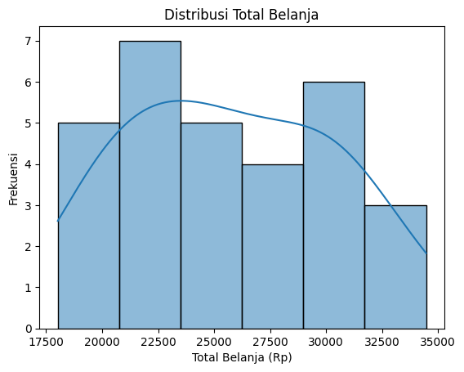
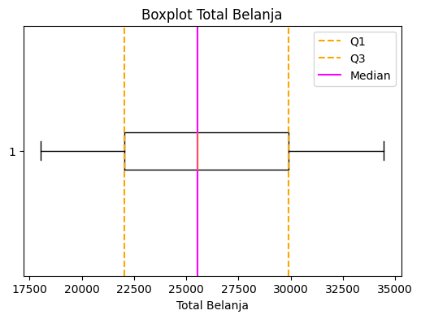
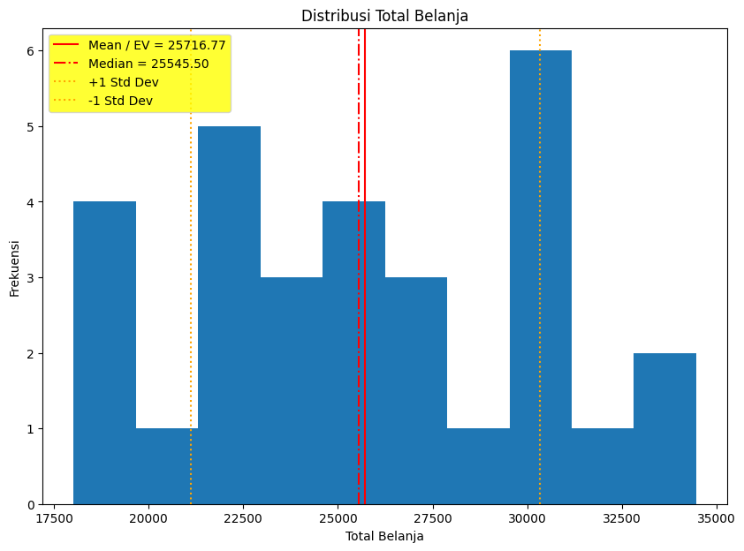
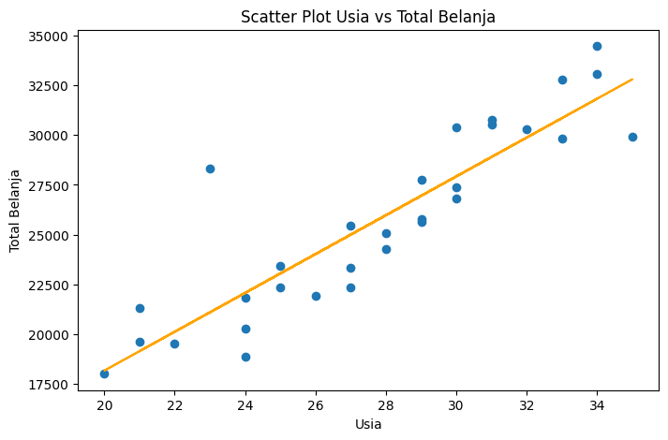

ANALISIS PEMUSATAN DATA
Berdasarkan sampel 30 data pelanggan, data yang diperoleh dari data tersebut:
Total Belanja
1. Rata-rata (mean) Belanja: 25716,77.
2. Median Belanja: 25545,50
3. Modus Belanja: 18020
Data Pelanggan
1. Rata-rata Usia Customer: 27.733
2. Median Usia: 28.0
3. Modus Usia: 24
4. Modus Domisili: Bandung
Nilai mean hampir berdekatan dengan nilai median, dari nilai tersebut mengindikasikan bahwa distribusi data cenderung seimbang dan tidak memiliki ketimpangan yang ekstrem.
ANALISIS PENYEBARAN DATA
Berdasarkan sampel 30 data pelanggan, data yang diperoleh dari data tersebut:
Total Belanja
1. Minimum Belanja: 18020
2. Maksimum Belanja: 34466
Data Pelanggan
1. Minimum Usia: 20
2. Maksimum Usia: 35
Kuartil (Q1, Q2, Q3)
1. Q1 25% Total Belanja: 22050.0
2. Q2 50% Total Belanja: 25545.5
3. Q3 75% Total Belanja: 29884.25
Untuk Standar Deviasi terdapat 2 kategori yang dapat dihitung, yaitu:
Standar Deviasi
1. Standar Deviasi Belanja: 4612.12936597682
2. Standar Deviasi Usia: 4.209458424772129
EXPECTED VALUE
Expected Value (EV) sebesar Rp. 25.716,77 menunjukkan bahwa rata-rata pengeluaran pelanggan berada di sekitar Rp 25.000. Artinya, secara umum pelanggan menghabiskan dana belanja mendekati angka tersebut.
KORELASI
X: Usia
Y: Total Belanja
Dengan menggunakan 2 variabel di atas didapatkan nilai Korelasi Pearson
sebesar r = 0.8898. Nilai r mendekati 1, maka r bernilai positif. Maka terdapat hubungan linear positif yang sangat kuat antara usia dan total belanja.

DISTRIBUSI DATA
Mean = 25.716,77
Median = 25545.50
Skewness = 0.127
Dari data di atas dapat dilihat Skewness mendekati 0 (0.127 menunjukkan distribusi relatif simetris dengan sedikit kemiringan ke kanan) maka distribusi dapat dibilang hampir simetris, tidak ada kemiringan yang signifikan dan data mendekati distribusi normal.
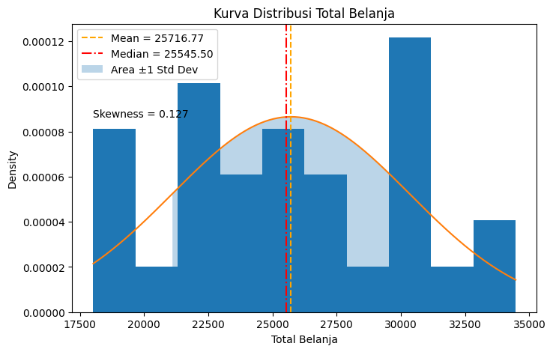

RENTANG ANGKA SEBAGIAN BESAR ORANG BELANJA
Berdasarkan histogram distribusi Total Belanja, sebagian besar pelanggan melakukan pembelian pada rentang Rp 20.000 hingga Rp 25.000. Hal ini ditunjukkan oleh frekuensi tertinggi pada rentang tersebut serta puncak kurva distribusi yang berada di kisaran tersebut.

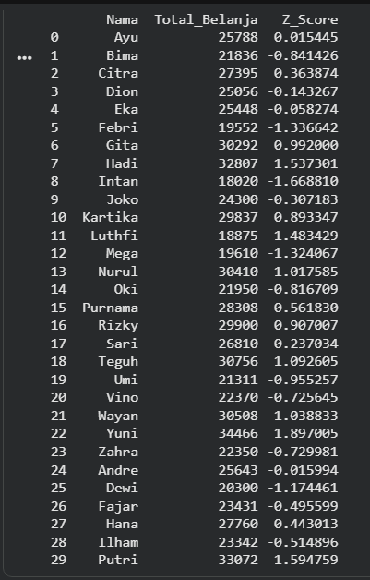

REFLECTION QUESTIONS
a. Bagaimana expected value dan analisis distribusi data belanja dapat membantu bisnis dalam perencanaan strategi, seperti penentuan target promosi atau segmentasi pelanggan? Jelaskan kaitannya dengan pola belanja mayoritas pelanggan.
b. Apa manfaat analisis korelasi dan Z-Score dalam konteks pengambilan keputusan berbasis data, bukan sekadar perhitungan statistik? Jelaskan bagaimana kedua analisis tersebut dapat membantu mengidentifikasi pola, anomali, atau potensi kesalahan asumsi dalam data belanja.
________________________________________________________________________________________________________________________________________
a. Expected Value (rata-rata) membantu bisnis mengetahui kira-kira berapa jumlah belanja “normal” dari pelanggan. Misalnya rata-rata belanja sekitar Rp 25.700, berarti secara umum pelanggan mengeluarkan uang di kisaran itu.
Dari distribusi histogram, kita bisa melihat di rentang mana pelanggan paling banyak berbelanja. Jika mayoritas pelanggan ada di kisaran Rp 20.000–Rp 30.000, maka itu bisa dianggap sebagai pola belanja utama.
b.Korelasi menunjukkan apakah dua variabel saling berhubungan.
Dalam kasus ini, korelasi antara usia dan total belanja cukup tinggi dan positif. Artinya, semakin bertambah usia, biasanya total belanja juga meningkat. Sedangkan untuk Z-score membantu mengetahui apakah suatu data itu normal atau menyimpang jauh dari rata-rata.

Z-SCORE
• Ayu = 0.015445
Nilai Z-Score mendekati 0 menunjukkan bahwa total belanja Ayu hampir sama dengan rata-rata pelanggan.
• Febri = -1.336642
Nilai Z-score negatif menunjukkan bahwa total belanja Febri berada di bawah rata-rata, sekitar 1,33 standar deviasi lebih rendah dari mean.

